Прайс-лист
 |  | НОВОГОДНЯЯ ПРОГРАММА 2025-2026 |  |  |  |  |  |  |  |  | 141407, Московская обл. г. Химки, улица Бабакина, 5А +7 (495) 913-30-06
 |  | УПАКОВКА ИЗ ТЕКСТИЛЯ |  |  |  |  |  |  |  |  | info@ura-podarki.ru | www.ura-podarki.ru
Артикул | Наименование | Фото | Вес вложения, г. | Кол-во в коробе, шт. | Длина, ширина, высота, см. | Цена за штуку при общем объеме заказа: |  |  |  |  | Желаемый объем заказа, шт. | На сумму
 |  |  |  |  |  | до 100 шт. | 100-300 шт. | 300-700 шт. | 700-1000 шт. | более 1000 шт.
У26-1 | Мартин закончился | 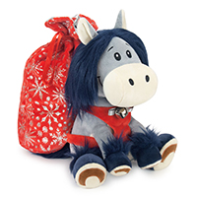 | 2400 | 40 | 14*17*26 (28*32) | 1,099 ₽ | 1,027 ₽ | 997 ₽ | 968 ₽ | 940 ₽ | 0 | 0 ₽
У26-2 | Тим закончился | 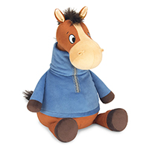 | 1000 | 30 | 19*20*33,5 | 913 ₽ | 853 ₽ | 828 ₽ | 804 ₽ | 781 ₽ | 0 | 0 ₽
У26-3 | Фил закончился | 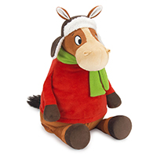 | 1000 | 30 | 20*20*32,5 | 913 ₽ | 853 ₽ | 828 ₽ | 804 ₽ | 781 ₽ | 0 | 0 ₽
У26-4 | Пик закончился |  | 1000 | 30 | 18*18*32 | 1,025 ₽ | 958 ₽ | 930 ₽ | 903 ₽ | 877 ₽ | 0 | 0 ₽
У26-5 | Колин закончился | 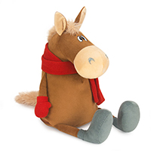 | 1300 | 30 | 19*19*29 | 947 ₽ | 885 ₽ | 859 ₽ | 834 ₽ | 810 ₽ | 0 | 0 ₽
У26-6 | Орион закончился | 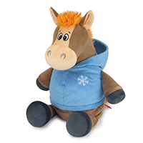 | 1500 | 40 | 18*20,5*29 | 1,044 ₽ | 976 ₽ | 948 ₽ | 920 ₽ | 893 ₽ | 0 | 0 ₽
У26-7 | Джейк |  | 1400 | 30 | 21*19*30 | 654 ₽ |  |  |  |  | 0 | 0 ₽
У26-8 | Грег | 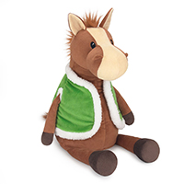 | 1200 | 30 | 18,5*19*31,5 | 1,039 ₽ | 971 ₽ | 943 ₽ | 916 ₽ | 889 ₽ | 0 | 0 ₽
У26-9 | Малахит закончился | 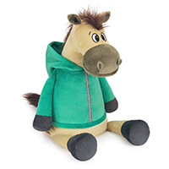 | 1300 | 30 | 19,5*19*32,5 | 980 ₽ | 916 ₽ | 889 ₽ | 863 ₽ | 838 ₽ | 0 | 0 ₽
У26-10 | Роберт закончился | 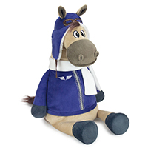 | 1300 | 30 | 20*18*37 | 1,031 ₽ | 964 ₽ | 936 ₽ | 909 ₽ | 883 ₽ | 0 | 0 ₽
У26-11 | Кристиан | 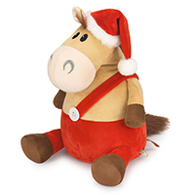 | 1600 | 30 | 20*20,5*32 | 814 ₽ |  |  |  |  | 0 | 0 ₽
У26-12 | Ника закончилась | 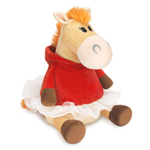 | 1600 | 30 | 19*21*32 | 958 ₽ | 895 ₽ | 869 ₽ | 844 ₽ | 819 ₽ | 0 | 0 ₽
У26-13 | Билли закончился | 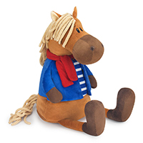 | 1100 | 30 | 19,5*17*33 | 1,025 ₽ | 958 ₽ | 930 ₽ | 903 ₽ | 877 ₽ | 0 | 0 ₽
У26-14 | Бьянка закончилась | 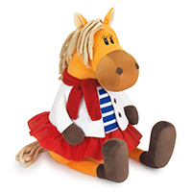 | 1100 | 40 | 18*18*33 | 1,025 ₽ | 958 ₽ | 930 ₽ | 903 ₽ | 877 ₽ | 0 | 0 ₽
У26-15 | Янтарь закончился | 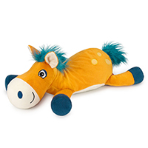 | 1300 | 25 | 15,5*42*14,5 | 1,011 ₽ | 945 ₽ | 917 ₽ | 890 ₽ | 864 ₽ | 0 | 0 ₽
У26-16 | Рюкзак Ирбис закончился | 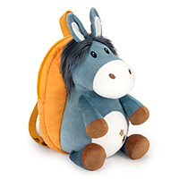 | 1500 | 30 | 28*19*30,5 | 1,063 ₽ | 993 ₽ | 964 ₽ | 936 ₽ | 909 ₽ | 0 | 0 ₽
У26-17 | Рюкзак Сириус закончился | 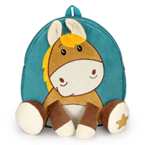 | 2500 | 50 | 30*5*33 | 932 ₽ | 871 ₽ | 846 ₽ | 821 ₽ | 797 ₽ | 0 | 0 ₽
У26-18 | Меркурий | 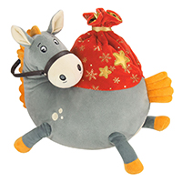 | 1600 | 12 | 18*28,5*26,5 | 890 ₽ |  |  |  |  | 0 | 0 ₽
У26-19 | Подушка Расмус |  | 1600 | 15 | 29*5*29 | 525 ₽ |  |  |  |  | 0 | 0 ₽
У26-20 | Подушка Руби |  | 1800 | 15 | 30*5*31 | 530 ₽ |  |  |  |  | 0 | 0 ₽
У26-21 | Лукас закончился | 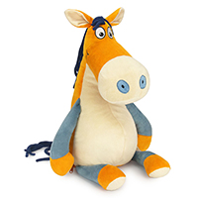 | 1000 | 30 | 17*19*34 | 1,028 ₽ | 961 ₽ | 933 ₽ | 906 ₽ | 880 ₽ | 0 | 0 ₽
У26-22 | Фред закончился | 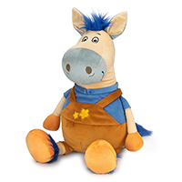 | 1000 | 30 | 18*16*33 | 820 ₽ | 766 ₽ | 744 ₽ | 722 ₽ | 701 ₽ | 0 | 0 ₽
ТЗ-39 | Дед Мороз | 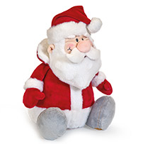 | 700 | 40 | 20*16*27 | 849 ₽ |  |  |  |  | 0 | 0 ₽
После внесения покупателем предоплаты цена фиксируется. При отсутствии предоплаты и изменении курса рубля к ин. валюте более чем на 5%, Компания оставляет за собой право пересмотра указанных цен. |  |  |  |  |  |  |  |  |  | Итого: | 0 | 0 ₽
Представленная в данном прайс-листе продукция запатентована как объемные товарные знаки. Любое несанкционированное копирование преследуется по закону. (статья 1406.1 ГК РФ; статья 150.4 КоАП РФ; статьи 146, 147 УК РФ)

пластик
141407 г. Химки, ул.Бабакина, д.5А телефон в Москве: +7 (495) 913-30-06 e-mail:info@ura-podarki.ru www.ura-podarki.ru

НОВОГОДНЯЯ ПРОГРАММА 2025-2026
Представленная в данном прайс-листе упаковка запатентована как объемные товарные знаки. Любое несанкционированное копирование преследуется по закону(гражданско-правовой — статья 14 Патентного Закона; административной — статья 150.4 КоАП РФ; уголовной — статьи 146 и 147 УК РФ)
Внимание!!! Цены действительны до 01 октября 2025 года.
УПАКОВКА ИЗ ПЛАСТИКА
Артикул | Название | Фото | вес вложения, (г) | кол-во в коробе | длина, ширина, высота | Тираж, шт.
 |  |  |  |  |  | до 100 | 100-300 | 300-700 | 700-1000 | более 1000
УП26-1 | Искорка (голубая) |  | 550 | 30 | 9*20*30 | 168.00 | 157.00 | 153.00 | 148.00 | 144.00
УП26-2 | Искорка (розовая) закончилась | 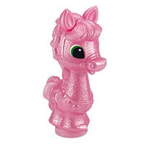 | 550 | 30 | 9*20*30 | 168.00 | 157.00 | 153.00 | 148.00 | 144.00
!!!Компания оставляет за собой право увеличения цены в случае роста курса доллара более, чем на 5% в случае невнесения предоплаты в течение 5 дней с момента выставления счета. После внесения предоплаты цена за покупателем фиксируется.

